Team-1
 |  | Aanmeldformulier Anmeldeformular Registration Form

 |  | Onderaannemer naam Name des Nachunternehmers Subcontractor name | Adres, postcode woonplaats Adresse, Postleitzahl, Ort Address, postal code, city | Telefoonnummer Telefonnummer Phone number | Mailadres E-Mail-Adresse Email Addresss

 | Team-1 | Voornaam Name First name | Achternaam Nachname Last name | Telefoonnummer Telefonnummer Phone number | Mailadres E-Mail-Adresse Email Addresss | RSA21 (j/n) | VCA SCC (j/n)
1 | Contactpersoon Ansprechpartner Contact person
2 | Kraanmachinist Baggerfahrer Excavator operator
3 | Civiele medewerker Tiefbauarbeiter Civil worker
4 | Civiele medewerker Tiefbauarbeiter Civil worker
5 | Civiele medewerker Tiefbauarbeiter Civil worker
6 | Civiele medewerker Tiefbauarbeiter Civil worker
7 | Civiele medewerker Tiefbauarbeiter Civil worker
8 | Civiele medewerker Tiefbauarbeiter Civil worker
9 | Civiele medewerker Tiefbauarbeiter Civil worker
10 | Civiele medewerker Tiefbauarbeiter Civil worker

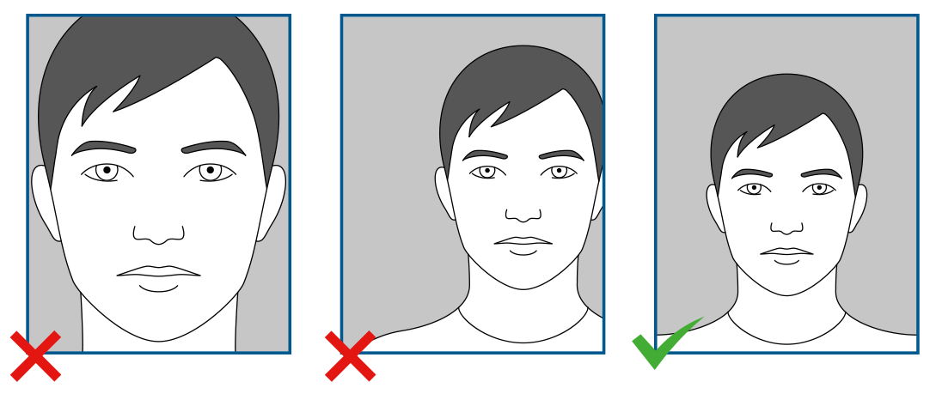
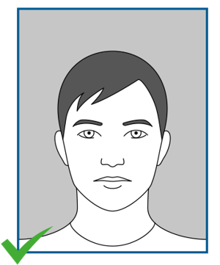
 | 0
 | 0

 | 0
 | 0

 | 0
 | 0

 | 0
 | 0

 | 0
 | 0

 | 0
 | 0

 | 0
 | 0

 | 0
 | 0

 | 0
 | 0

 | 0
 | 0

